2019_data
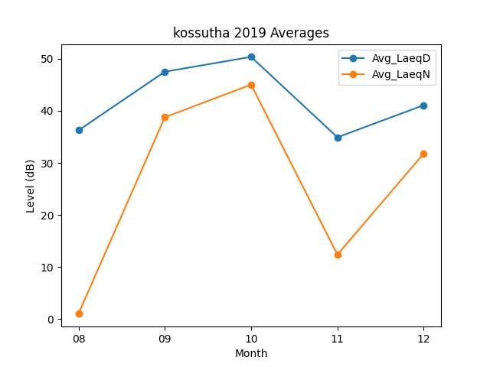
Month | Avg_LaeqD | Avg_LaeqN
08 | 36.251612903 | 1.0258064516
09 | 47.513333333 | 38.76
10 | 50.361290323 | 45.032258065
11 | 34.916666667 | 12.373333333
12 | 41.093548387 | 31.803225806

